Objetivos Marzo
Plan deportivo Raúl Marzo |  | General | Lunes | Martes | Miércoles | Jueves | Viernes | Sábado | Domingo
Objetivos | Freq | Mañana (7am) | Correr |  | Correr |  | Correr |  | Libre
Correr | Min. 2 (15-30min) | Tarde (17:00) | Gym | Gym | Gym |  | Gym
Boxeo | Min. 1 | Tarde (18:30) |  | Boxeo |  | Boxeo
Gym | Min. 4 | Libre |  |  |  |  |  | Gym

 |  | Normal | Lunes | Martes | Miércoles | Jueves | Viernes | Sábado | Domingo
 |  | Mañana (7am) | Correr |  | Correr |  | Correr |  | Libre
 |  | Tarde (17:00) | Gym |  | Gym |  | Gym
 |  | Tarde (18:30) |  | Boxeo |  | Boxeo
 |  | Libre |  |  |  |  |  | Gym

 |  | Vass day | Lunes | Martes | Miércoles | Jueves | Viernes | Sábado | Domingo
 |  | Mañana (7am) | Correr |  |  |  | Correr |  | Libre
 |  | Tarde (17:00) | Gym |  | Gym |  | Gym
 |  | Tarde (18:30) |  | Boxeo |  | Boxeo
Ejemplo: |  | Libre |  |  |  |  |  | Gym

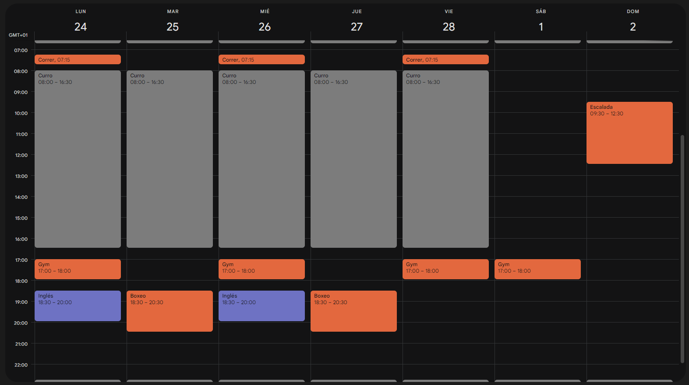

 |  |  |  |  |  |  |  |  |  | Normal | Lunes | Martes | Miércoles | Jueves | Viernes | Sábado | Domingo
 |  |  |  |  |  |  |  |  |  | Mañana (7am) | Correr |  | Correr |  | Correr |  | Libre
 |  |  |  |  |  |  |  |  |  | Tarde (17:00) | Gym |  | Gym |  | Gym
 |  |  |  |  |  |  |  |  |  | Tarde (18:30) |  | Boxeo |  | Boxeo
 |  |  |  |  |  |  |  |  |  | Libre |  |  |  |  |  | Gym

Rutina Gym Marzo
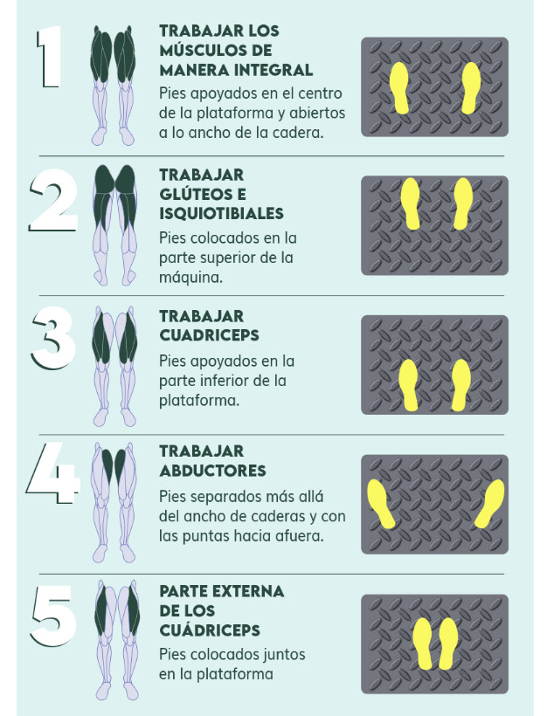
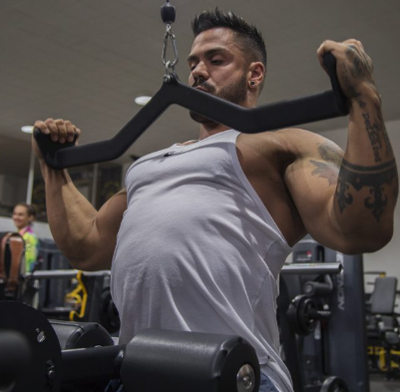
Rutina Gym Marzo |  |  |  | Rutina Gym Marzo (varainate)
Día 1 (Upper 1) | Día 2 (Lower) | Día 3 (Upper 2) | Día 4 (Upper 1 freq 2) | Día 1 (Upper 1) | Día 2 (Lower) | Día 3 (Upper 2) | Día 4 (Upper 1 freq 2)
Inclinado mancuernas 3 series 8-10 rir0 | Sentadilla smith 3 series 10-12 rir2 | Jalón al pecho (agarre prono // foto) 3 series 8-10 rir0 | Inclinado mancuernas 3 series 8-10 rir0 | Inclinado máquina 3 series 8-10 rir0 | Sentadilla smith 3 series 10-12 rir2 | Jalón al pecho (unilateral) 3 series 8-10 rir0 | Inclinado mancuernas 3 series 8-10 rir0
Elevaciones laterales polea 3 series 10-12 rir0 | Prensa inclinada (tipo 1) 3 series 10-12 rir2 | Maquina espalda alta (agarre moto) 3 series 8-10 rir0 | Extensión triceps overhead 3 series 8-10 rir0 | Elevaciones laterales polea 3 series 10-12 rir0 | Prensa inclinada (tipo 1) 3 series 10-12 rir2 | Maquina espalda alta (agarre moto) 3 series 8-10 rir0 | Extensión triceps overhead 3 series 8-10 rir0
Peck deck 3-4 series 8-10 rir0 | Femoral sentado 3 series 10-12 rir0 | Remo gironda (agarre neutro cerrado) 3 series 8-10 rir0 | Peck deck 3-4 series 8-10 rir0 | Peck deck 3-4 series 8-10 rir0 | Femoral sentado 3 series 10-12 rir0 | Remo gironda (unilateral neutro) 3 series 8-10 rir0 | Peck deck 3-4 series 8-10 rir0
Militar máquina 3 series 10-12 rir0 | Extensión cuádriceps 3 series 10-12 rir0 | Biceps vallesian 3 series 8-10 rir0 | Unilateral triceps 3 series 8-10 rir0 | Militar máquina 3 series 10-12 rir0 | Extensión cuádriceps 3 series 10-12 rir0 | Biceps vallesian 3 series 8-10 rir0 | Unilateral triceps 3 series 8-10 rir0
Press plano mancuernas 3 series 8-10 rir0 | Gemelitos ;P 3 series 10-12 rir0 | Pull over polea alta (maquian si hay) 3 series 8-10 rir0 | Press plano mancuernas 3 series 8-10 rir0 | Press plano máquina 3 series 8-10 rir0 | Gemelitos ;P 3 series 10-12 rir0 | Pull over polea alta (maquian si hay) 3 series 8-10 rir0 | Press plano mancuernas 3 series 8-10 rir0
Extensión triceps overhead 3 series 8-10 rir0 | Búlgaras 3 series 10-12 rir0 | Biceps predicador 3 series 8-10 rir0 | 1 / Peck deck (hombro) 3-4 series 10-12 rir0 | Extensión triceps overhead 3 series 8-10 rir0 | Búlgaras 3 series 10-12 rir0 | Biceps martillo 3 series 8-10 rir0 | 1 / Peck deck (hombro) 3-4 series 10-12 rir0

